ジョイント
オレンジのセル
止水ジョイント計算表（ を入力）
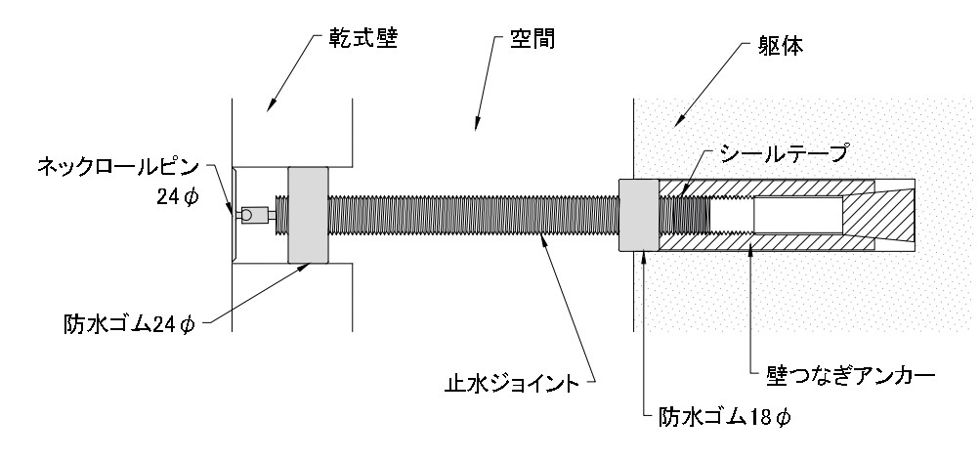
止水ジョイント長さ計算式 ＝壁厚＋空間＋5＋10
mm | 壁厚み | 空間 | キャップ 三節軸部分 | アンカーへの ねじ込み深さ 10～20㎜ | 推奨長さ
止水ジョイント長さ |  |  | -5 | 15 | 10
止水ジョイント長さ

振動ドリル18Φでの推奨穿孔深さ ＝壁厚＋空間＋5＋60
mm | 壁厚み | 空間 | アンカー埋め込み深さ | 推奨穿孔深さ
振動ドリル18φでの 推奨穿孔深さ | 0 | 0 | 60 | 60
振動ドリル18φでの推奨穿孔深さ
 | 